TDCG1060M
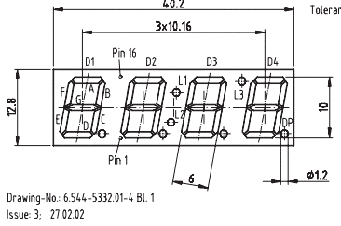
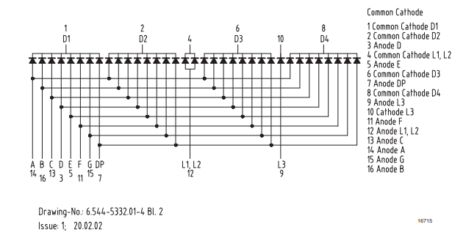
24H version |  | 32768Hz RTC

clock_cnf1_TDCG1060M |  |  |  | SLG46826V

配線 | 機能名 | IO設定 | 端子名 | No. |  | No. | 端子名 | IO設定 | 機能名 | 配線
VDD1 | VDD |  | VDD1 | 1 |  | 20 | IO14 | IO | D24 | D24
XIN | XIN | I,PD1M | IO0 | 2 |  | 19 | IO13 | IO | D13 | D13
dig2 | dig2 | I,PD1M | IO1 | 3 |  | 18 | IO12 | IO | C24 | C24
dig3 | dig3 | I,PD1M | IO2 | 4 |  | 17 | IO11 | IO | C13 | C13
dig4 | dig4 | I,PD1M | IO3 | 5 |  | 16 | IO10 | IO,PU10k | CLK | NC
B24 | B24 | IO | IO4 | 6 |  | 15 | IO9 | IO,PU10k | A24 | A24
B3 | B3 | IO | IO5 | 7 |  | 14 | VDD2 |  | VDD2 | VDD2
SCL | SCL | I | SCL | 8 |  | 13 | IO8 | I,PD10k | SW | SW
SDA | SDA | IO | SDA | 9 |  | 12 | IO7 | O | l12 | l12
digC | digC | O | IO6 | 10 |  | 11 | GND |  | GND | GND

clock_cnf2_TDCG1060M |  |  |  | SLG46826V

配線 | 機能名 | IO設定 | 端子名 | No. |  | No. | 端子名 | IO設定 | 機能名 | 配線
VDD1 | VDD |  | VDD1 | 1 |  | 20 | IO14 | I,PD1M | D1234 | D13,D24
B3,B24 | B234 | I,PD1M | IO0 | 2 |  | 19 | IO13 | I,PD1M | C1234 | C13,C24
dig1 | dig1 | O | IO1 | 3 |  | 18 | IO12 | I | A24 | A24
dig2 | dig2 | O | IO2 | 4 |  | 17 | IO11 | O | b | b
d | d | O | IO3 | 5 |  | 16 | IO10 | O | g | g
e | e | O | IO4 | 6 |  | 15 | IO9 | O | a | a
dig3 | dig3 | O | IO5 | 7 |  | 14 | VDD2 |  | VDD | VDD2
SCL | SCL | I | SCL | 8 |  | 13 | IO8 | O | c | c
SDA | SDA | IO | SDA | 9 |  | 12 | IO7 | O | f | f
dig4 | dig4 | O | IO6 | 10 |  | 11 | GND |  | GND | GND

 | TDCG1060M |  | Common Cathode

 |  |  | 配線 | No. |  | No. | 配線
 |  |  |  |  | 8
 |  |  | #deg1 | 1 |  | 16 | b
 |  |  | #deg2 | 2 | 8 | 15 | g
 |  |  | d | 3 |  | 14 | a
 |  |  | #digC | 4 | : | 13 | c
 |  |  | e | 5 | 8 | 12 | l12
 |  |  | #deg3 | 6 |  | 11 | f
 |  |  |  | 7 | 8 | 10
 |  |  | #deg4 | 8 |  | 9

